工具
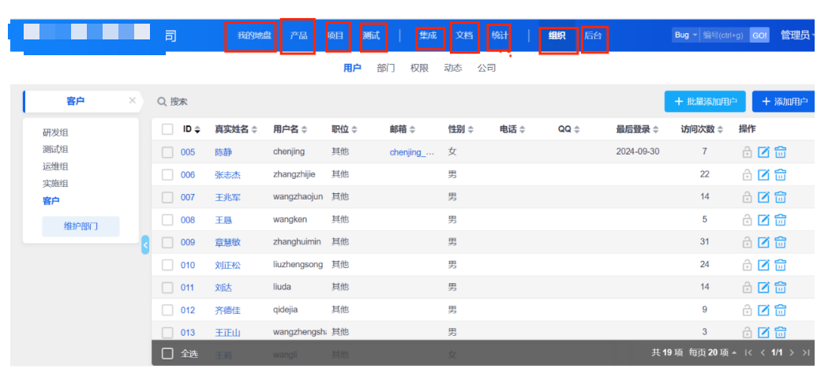
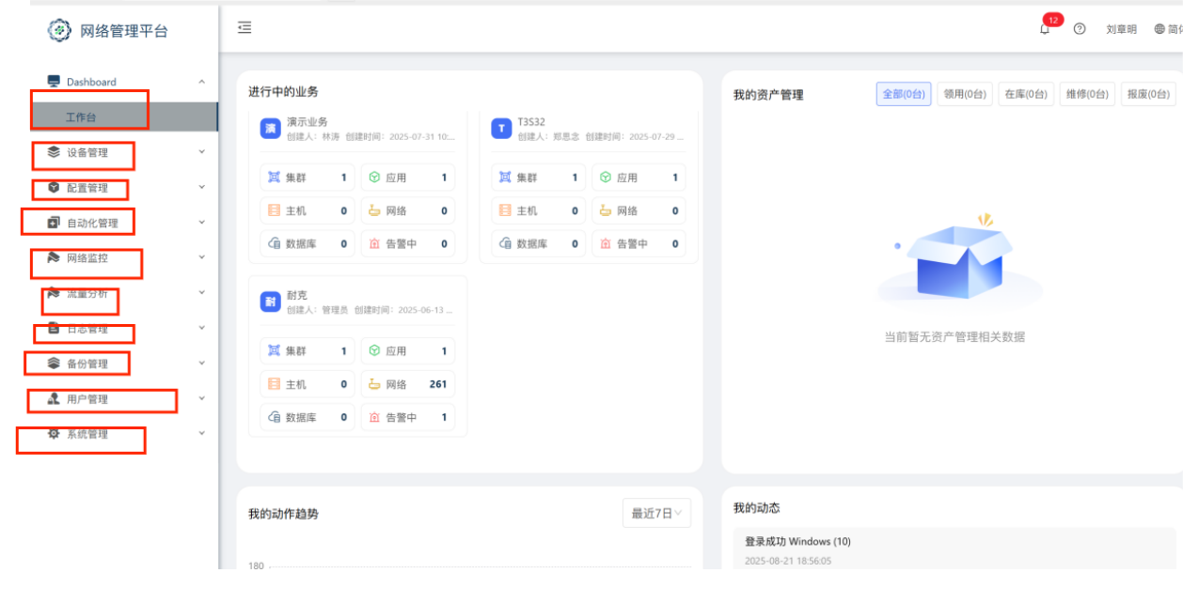
工具截图 |  | *过程管理工具 | 包含服务台、事件管理、问题管理、变更管理、发布管理、配置管理等功能，主要用于运维过程的流程管理 | 例如：itop/禅道/工单系统等 | 如不清楚截哪些图片/可先截取工具首页发过来/
该工具的使用说明书 |  | *监控工具 | 主要是针对维护设备的性能、运行状态等进行监测，监控设备系统是否有异常问题自动告警 | 例如：普罗/zabbix等

注：工具截图要整个页面的截图/每个功能模块都要截取

 | 以下图的禅道为例。截图截取框住的功能页面 |  |  | 以下图的网络管理平台为例。截图截取框住的功能页面

知识-服务台-备件
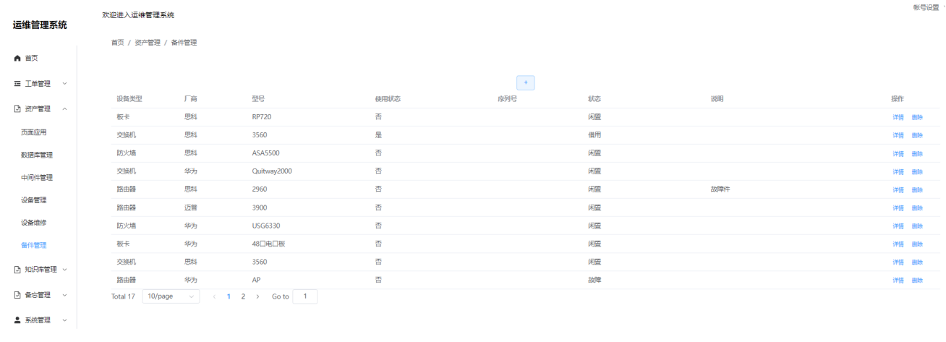
知识库页面或知识库系统界面（能看到知识分类、条目、有权限功能）、有形成系统及使用手册更好。 |  |  |  | 需要知识库截图2-3张
 | 备注：有的是工具里有知识管理功能/有的是存在网盘里/有的是专门的知识管理系统
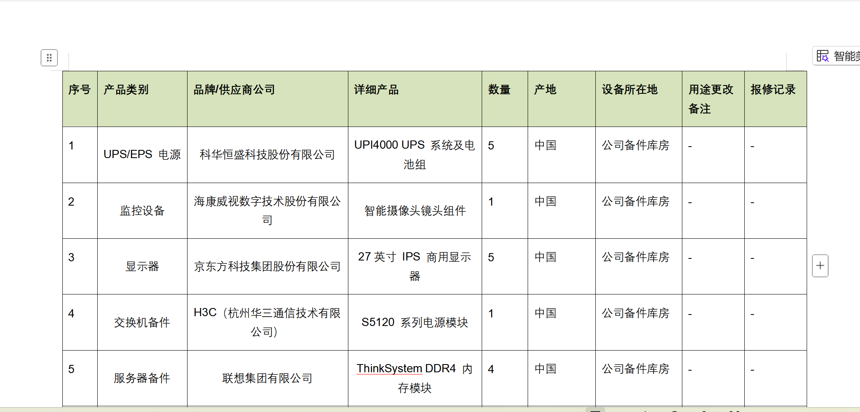
备件库记录（如备件盘点表/可用性检测记录/合格供应商名录）
 | 备注：有的工具自带备件管理功能，提供备件截图/或者提供公司备件相应记录也行

服务台电话/邮箱 |  | （热线电话/邮箱）

如下图/itop自带知识管理功能 |  |  | 如下图的工具自带备件管理功能

容量
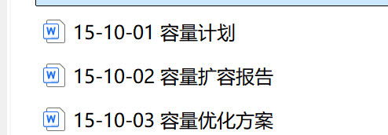
项目容量管理相关记录 | 容量管理，说的就是IT系统资产的数量或性能的调整，常见的包括计算/存储/网络等对象。
 | 容量管理的结果可以扩容/缩容/或者维持不变。
 | 容量这个记录，要不就是实际调整容量的工单，要不就是给客户提供容量调整的建议(例如在服务报告中)

交付
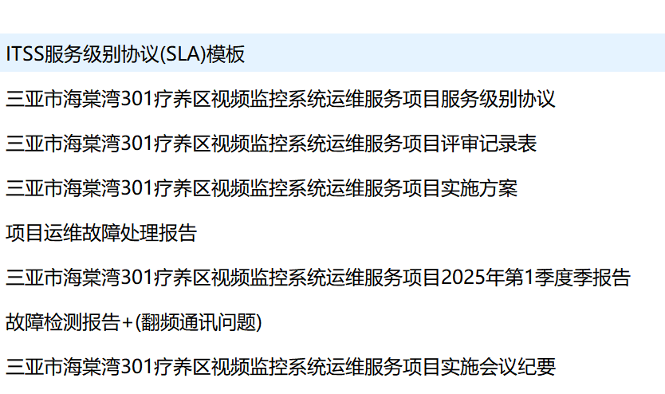
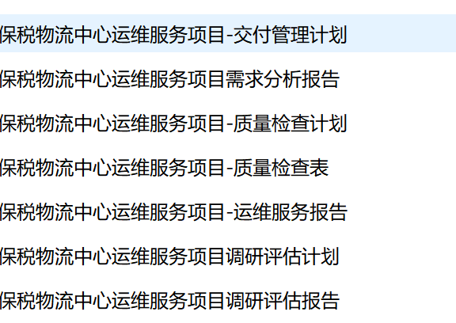
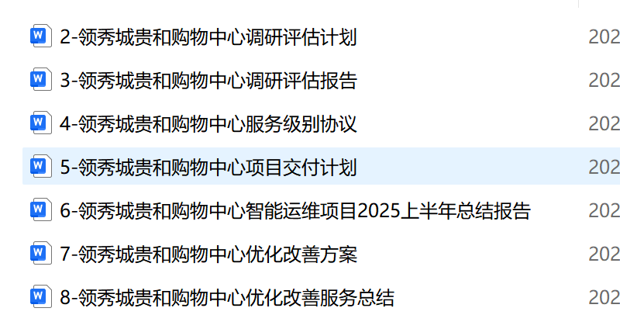
交付：如有，请提供运维项目的1-2个项目交付方案及周期性报告

 | 如下图的这些例子/有类似的可以发过来

应急
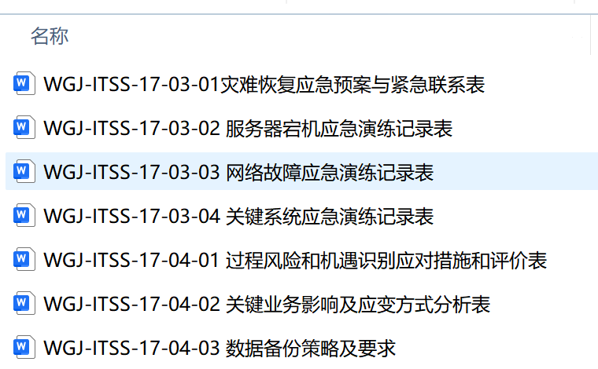
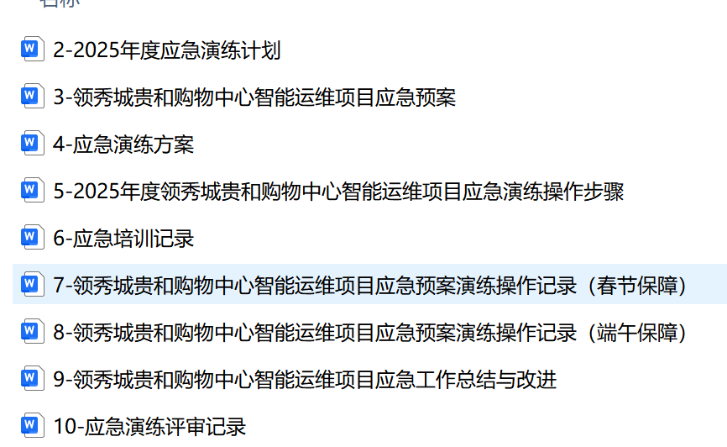
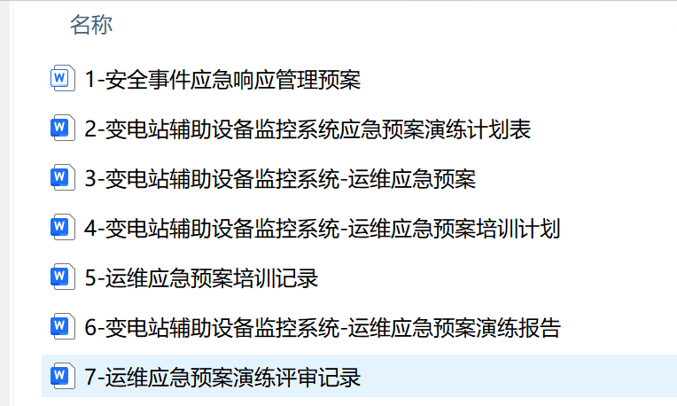
应急：如有，请提供运维项目的1-2个项目应急预案、应急处置报告;应急工作总结报告。

 | 如下图的这些例子/有类似的可以发过来

